MAPA-MENTAL-BUSINESS-CASE
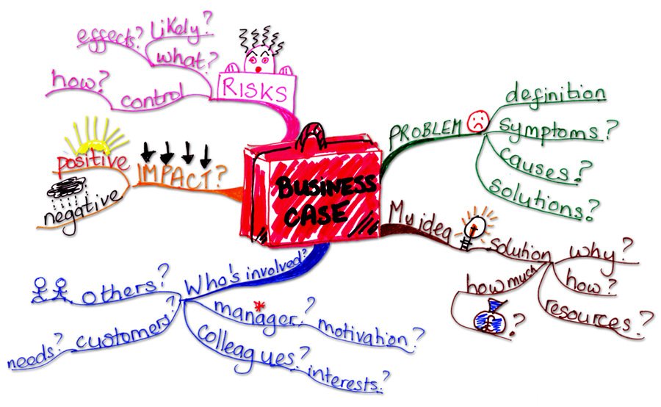

MAPA-MENTAL-TIPOS-REQUISITOS
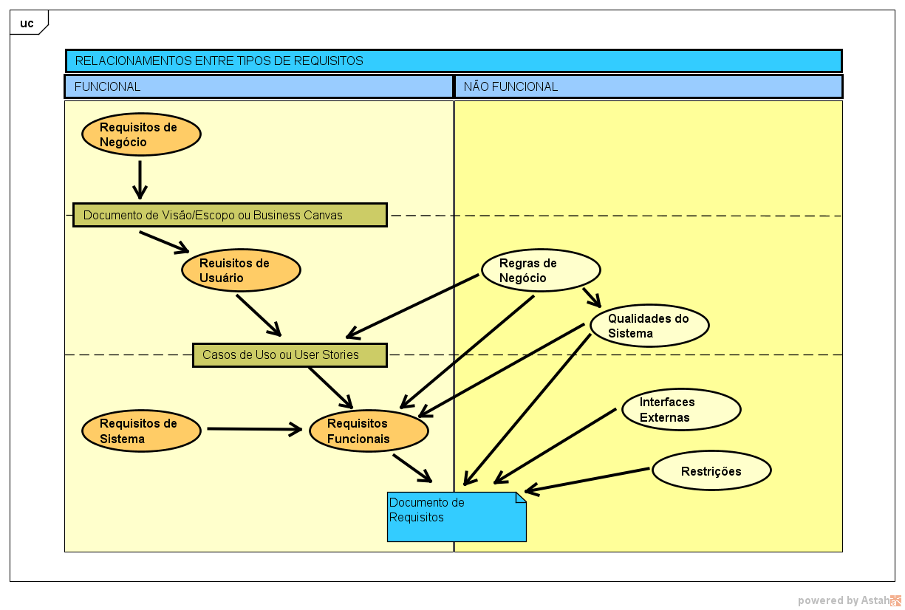

UC-001 COMPRAR ASSINATURA
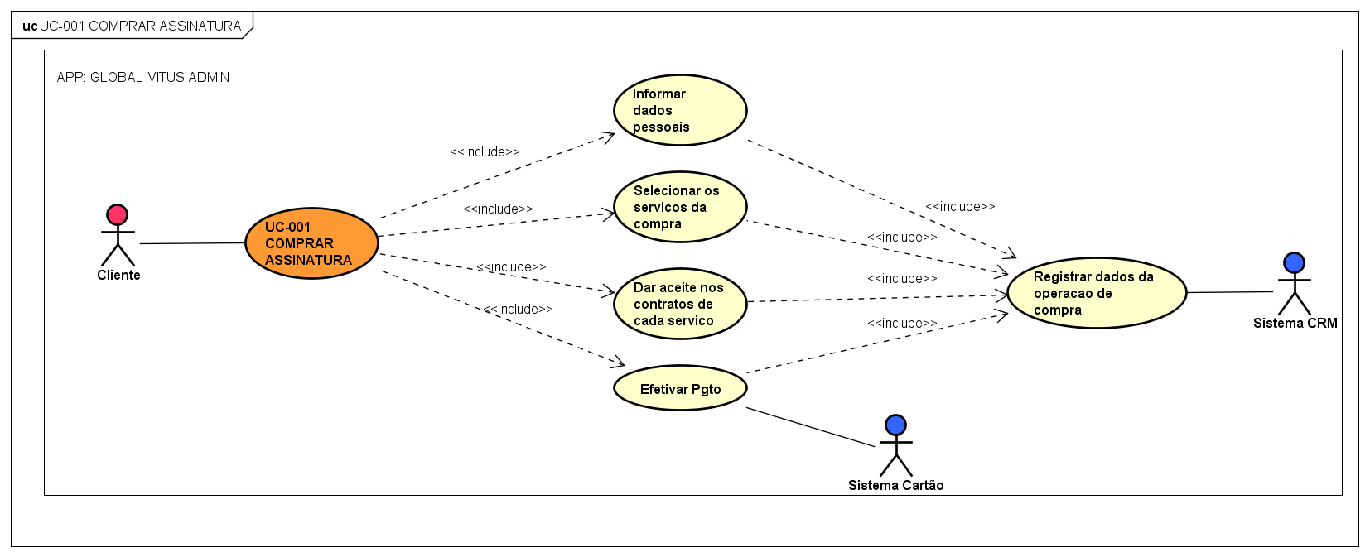

UC-004 AGENDAR CONSULTA
